Regras
[APSFW0301] Painel do inspetor - Seção ARCs históricos

Tela com título: | Painel do Inspetor
Trilha: | Início - Painel do inspetor
Código de tela: | [APSFW0301]
Perfil de acesso: | Usuário com perfil Inspetor
Objetivo da estória: | Seção ARCs históricos
Seções: | Seção com título dinâmico de acordo com a localização do inspetor
 | Ciclos da equipe com ES, Início do ciclo, Corec, Estado (ordenar por ES)
 | Seção ARCs designados com colunas ES, Atividade, Grupo, R/C, Estado
 |  | ARCs cuja última versão está designada para o Inspetor
 |  | ARCs cuja última versão está em edição pelo Inspetor
 | Seção ARCs delegados para análise com colunas ES, Atividade, Grupo, R/C, Estado
 |  | ARCs cuja última versão está delegada para o Inspetor
 |  | ARCs cuja última versão está em análise pelo Inspetor (foi delegado para ele e está em análise)
 | ARCs históricos com colunas ES, Atividade, Grupo, R/C, Estado
 |  | Localizar as versões dos ARCs que foram designados para o inspetor mas que não se encontra mais no estado designado para este inspetor, podendo estar designado para outro inspetor (houve redesignação) , nem em edição por este inspetor (houve redesignação) , podendo estar em edição por outro inspetor. Podem estar nos estados preenchido, em análise (por outro usuário), com análise já concluída por outro usuário, além de designado para outro inspetor (houve redesignação) e em edição por outro inspetor (houve redesignação) .Não será implementado agora desta maneira, mas como a seguir: Localizar as versões dos ARCs cuja última designação foi para o inspetor logado e que estão no estado preenchido, em análise (por outro usuário), com análise já concluída por outro usuário.
 |  | Localizar as versões dos ARCs que foram delegados para o inspetor mas que não se encontra mais no estado delegado para este inspetor, podendo estar delegado para outro inspetor (houve redelegação), nem em análise por este inspetor (houve delegação), podendo estar em análise por outro inspetor (houve redelegação). Podendo estar com análise concluída pelo inspetor ou por outro usuário. Neste caso exibir no estado Analisado em dd/mm/aaaa (corresponde a data que a versão do ARC teve a análise concluída por este inspetor), Analisado em dd/mm/aaaa (corresponde a data que a versão do ARC teve a análise concluída pelo supervisor ou outro usuário inspetor), em análise (houve redelegação para por outro usuário), além de delegado para outro inspetor (houve redelegação).Não será implementado agora desta maneira, mas como a seguir: Localizar as versões dos ARCs cuja última delegação foi para o inspetor e encontra-se com a análise concluída pelo mesmo. Exibir no estado Analisado em dd/mm/aaaa (corresponde a data que a versão do ARC teve a análise concluída por este inspetor).
 |  | Preenchido. Versões dos ARCs que foram designadas para o Inspetor mas que se encontra no estado preenchido. Neste caso, o ARC não é mais exibido na seção ARCs designados e passa a ser exibido na seção ARCs históricos.
 |  | Em análise. Versões dos ARCs cuja última designação foi para o inspetor mas que se encontra no estado em análise pelo supervisor ou outro inspetor. Observe se o ARC foi designado para o Inspetor e se encontra delegado para o mesmo Inspetor ele não é exibido na seção ARCs históricos, mas na seção ARCs delegados (estado delegado ou em análise). Além das Versões dos ARCs que foram delegadas para o Inspetor, que foram redelegados para outro inspetor e que se encontram em análise. (Este trecho não será implementado agora).
 |  | Analisado em dd/mm/aaaa. Versões dos ARCs que foram designadas para o Inspetor mas que já tiveram a análise concluída pelo supervisor (ou inspetor delegado). Neste caso, exibir a data da conclusão da análise.
 |  | Analisado em dd/mm/aaaa. Versões dos ARCs que foram delegadas para o Inspetor que tiveram a análise concluída pelo mesmo. Neste caso, exibir a data da conclusão da análise.
 |  | Designado. Versões dos ARCs que foram designadas para o Inspetor, mas se encontram redesignados para outro inspetor. Não será implementado agora.
 |  | Em edição. Versões dos ARCs que foram designadas para o Inspetor, mas se encontram redesignados para outro inspetor. Não será implementado agora.
 |  | Delegado. Versões dos ARCs que foram delegadas para o Inspetor, mas se encontram redelegados para outro inspetor. Não será implementado agora.

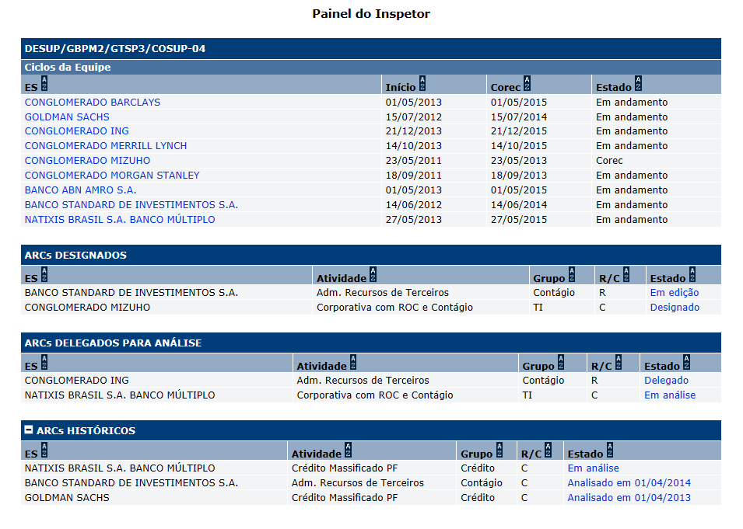
Protótipo:

 |  | Comandos disponíveis na Seção ARCs históricos:
 |  | Nome | Objetivo | Observações
 |  | Ordenação de colunas | Comando de ordenação para as colunas das seções
 |  | Link de acesso a tela Detalhes de ARC. | Exibir a tela [APSFW0207] DEtalhes do ARC | Nos ARCs nos estados: Preenchido, Em análise e Analisado em dd/mm/aaaa. Na coluna Estado.

Cenários de teste

Agrupar a maior quantidade de itens de teste no mesmo teste.

Dado que:

Negócio:
 |  | Realizar os testes abaixo para usuário com perfil: | Supervisor

Caso de teste | Tipo | Cenário | Resultado | Mensagem

